Sheet1
タイトル | クリケット説明

コンセプト | インドの野球

クリケットと野球の違い
・人数 | １チーム11人
・ボウラー | 投手のこと
・ストライカー | 打撃を行っている方の打者のこと
・ノン･ストライカー | 現在打撃を行っていない打者のこと
・ウィケットキーパー | 捕手のこと
・フィールダー | 野手の事
道具
・バット | ボートのオールのような形をしています
・ボール | 野球とあまり差はないが、非常に硬い
図
・ウィケット | 71㎝の杭をベルトで繋いだもの

グラウンド
・フィールド | 160×140mの楕円形のフィールド
・ピッチ | 打撃や投球が行われ長方形のスペース
・ポッピング・クリース | 打者線のこと
・ボーリング・クリース | 投球線のこと
・リターン・クリース | 上記の2つの線と直角に交差する線のこと
図
・バウンダリー | プレイングエリアの外周
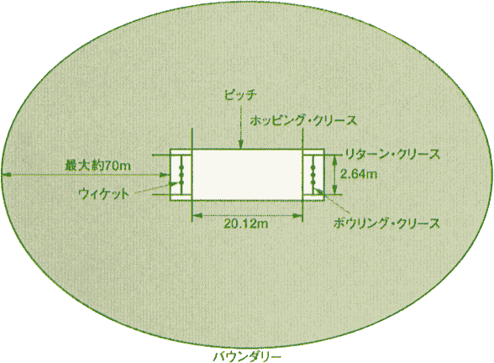

ルール
・戦い方 | 野球と同じで攻撃側と守備側に別れて戦います
・攻守交替 | 10アウト取るか３００球投げることで交代
・勝敗 | 野球と同じで点数の多いほうの価値
・終了 | 両チームが決められたオーバー数を終了した時
ルール(投手)
・投手 | 1オーバーごとに投手を交代(投手は5人以上)
・1オーバー | 6球で1オーバー
・投げ方 | 助走やバウンドし投げて良い
※投げる時 | 肘を曲げてはならない
ルール(打者)
・ストライカー | 反対のウィケットまでで1点
・ノーストライカー | 打者が打ち反対のウィケットまでで1点
※バット持って走れる | バットがウィケットを越しても点が入る
※走る際 | 一人だけが反対側に行っても点は入らない
・アウト | 走っている間にウィケットを倒される
※アウト後 | アウトした打者は次の試合まで攻撃できない
図
・セーフ | 1試合中に何度も打てる
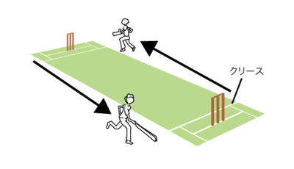

・得点 | ボールがウィケットに戻るまで何度でも入る
・玉が当たる | ファール、デッドボール無し転がれば良い
ルール(得点)
・ラン | 得点は走った数で数えられる
・4ラン | 打球が1バウンド以上でバウンダリーを超える
・5ラン | 反則等により、相手側に点数が入る
・6ラン | 打球がノーバウンドでバウンダリーを超える
・ショートラン | ホッピングクリースを出ない場合点が入らない
ルール（アウト）
・アウト判定 | 打者、投手がウィケットを倒したらアウト

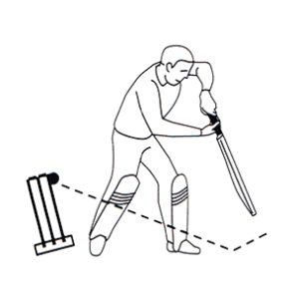
図
・ボールド | ボウラーがウィケットを倒す

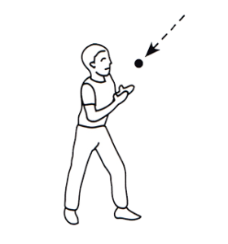
図
・コート | フィールダーがノーバウンド打球を捕球する

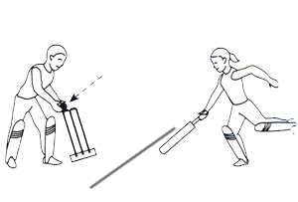
図
・ランアウト | 走っているバッツマンが、クリースに到達する前にウィケットを倒す

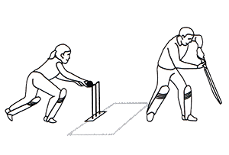
図
・スタンプト | ストライカーがクリースを出ているとき、 キーパーがボールでウィケットを倒す

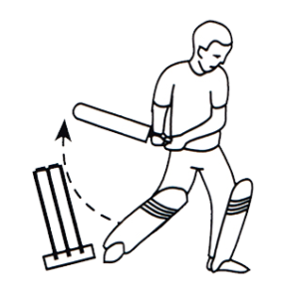
図
・ヒットウィケット | ストライカーがウィケットを倒す

